01
Kennitölur – Fæðingarár – Aldur
Kennitala | Nafn | Kennitala | Fæðingarár | Aldur
 | Aðalheiður Pálsdóttir | 204709739
A3
Ef lengd kennitölunnar í C-dálki er 9 stafir bætist 0 framan við hana, annars á hún að vera óbreytt.
Afritaðu kennitölurnar í A-dálki aftur í A-dálk (Paste Values) og eyddu síðan C-dálki.
C3
Notaðu innbyggt fall til að finna fæðingarár út frá kennitölu
Bættu 19 eða 20 fyrir framan eftir því hvort kennitalan endar á 9 eða 0 Afritaðu niður
D3
Finndu aldur á þessu ári (2019) út frá fæðingarári og afritaðu niður.
Filter – Flokkaðu alla sem eru eldri 70 ára.
Visible cells only Settu ramma utan um tölurnar (A4:D85) og hafðu 12 pt blátt letur. _______________________________________________________________ Upprifjunarverkefnið er á 12 síðum (14 með Pivot-töflunum). Sýnishorn eru á síðunum við hliðina.
 | Arnór Bragason | 102371129
 | Birgir Arason | 403462549
 | Helga Finnsdóttir | 1002047010
 | Hjörtur Jónsson | 1502069930
 | Hlynur Magnússon | 1101054750
 | Inga Egilsdóttir | 4404127320
 | Inga Ragnarsdóttir | 203673439
 | Ingi Björnsson | 207643629
 | Ingvar Þórsson | 604425509
 | Jóel Björnsson | 706799679
 | Jóel Ingason | 1107063920
 | Jón Baldursson | 1301667349
 | Jón Brekason | 1907059960
 | Jón Garðarsson | 1103799999
 | Jón Jakobsson | 3103694369
 | Jón Kristjánsson | 2103735479
 | Karl Hilmarsson | 1511855999
 | Karlotta Karlsdóttir | 1401017060
 | Katla Þórðardóttir | 1009406909
 | Katrín Karlsdóttir | 502014790
 | Kolbrún Aradóttir | 2909514599
 | Kolbrún Arnljótsdóttir | 2901663159
 | Kolbrún Þórðardóttir | 1504661349
 | Kolfinna Þórðardóttir | 506631119
 | Kristín Logadóttir | 2907093510
 | Kristín Stefánsdóttir | 1412649199
 | Lárus Guðmundsson | 2110352199
 | Leifur Hreinsson | 604409999
 | Leifur Jónasson | 209812729
 | Leifur Jónsson | 1311541399
 | Lúðvík Jónsson | 712629409
 | Margrét Einarsdóttir | 1603109930
 | María Harðardóttir | 1707013300
 | María Helgadóttir | 206402149
 | María Óskarsdóttir | 1009454419
 | María Þórsdóttir | 2707545629
 | Nanna Kolbeinsdóttir | 1703391999
 | Nanna Snorradóttir | 1603661199
 | Nikulás Másson | 2409779679
 | Ottó Baldvinsson | 702864659
 | Ólafía Andrésdóttir | 2702119390
 | Ólína Aradóttir | 3103366559
 | Ólína Atladóttir | 1503723209
 | Ómar Friðriksson | 2902397239
 | Páll Magnússon | 1104555979
 | Páll Þorgrímsson | 1607969699
 | Páll Þorkelsson | 1604542549
 | Pálmi Karlsson | 192672699
 | Pálmi Másson | 711722019
 | Ragnar Antonsson | 907539909
 | Ragnar Benediktsson | 2303916239
 | Ragnar Björgvinsson | 1703881579
 | Ragnar Hermannsson | 1506505199
 | Ragnar Samúelsson | 2202479579
 | Ragnar Sigurðsson | 2706533399
 | Reynir Helgason | 905599959
 | Reynir Másson | 1511619949
 | Sandra Marteinsdóttir | 704576169
 | Sara Lárusdóttir | 1901542079
 | Sigmar Hallgrímsson | 103561339
 | Sigmar Helgason | 1210061750
 | Sigurður Jónasson | 104579229
 | Sigurður Rúnarsson | 1303653149
 | Sigurjón Guðbrandsson | 904361069
 | Snorri Árnason | 1611519969
 | Snorri Bjarnason | 611063210
 | Snorri Björnsson | 2910396959
 | Stefán Grímsson | 2911145700
 | Stefán Sigurpálsson | 3101644569
 | Steinn Benediktsson | 2901451429
 | Steinn Þorsteinsson | 1103447499
 | Tryggvi Gunnarsson | 1009123300
 | Tryggvi Jónsson | 1695633299
 | Vala Þorgrímsdóttir | 3112793909
 | Vala Þórsdóttir | 1410607639
 | Valgerður Þorgrímsdóttir | 512494749
 | Valur Árnason | 2903050990
 | Valur Eiríksson | 1111091030
 | Valur Rúnar Árnason | 696731299
 | Valur Rúnarsson | 903547009
 | Viðar Magnússon | 511614979
 | Ýr Guðnadóttir | 1602353569
 | Þór Harðarson | 2611549359
 | Þór Hauksson | 1301734749
 | Þóra Gunnarsdóttir | 1904559419
 | Þóra Kristinsdóttir | 411169360
 | Þórunn Gunnarsdóttir | 1109771529

1
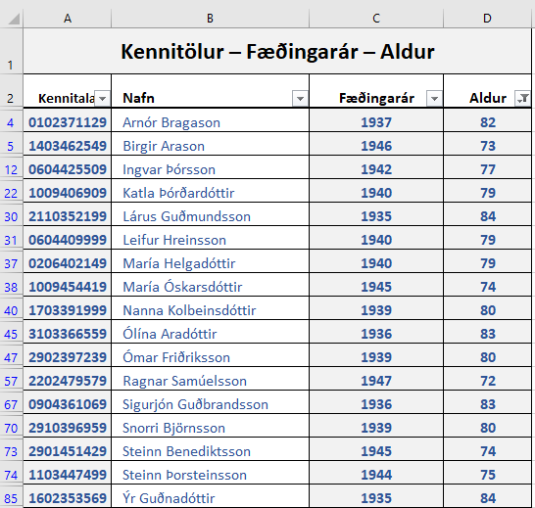
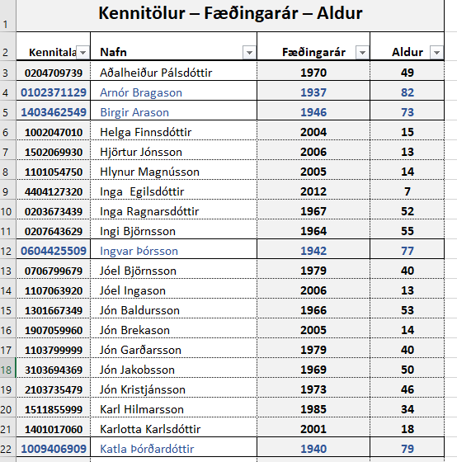

02
Tekjur
Dags. | Fyrirtæki | Upphæð | Mánuður
12/07/2017 | Fyrirtæki H | 248,931 ISK | Mars
Búðu til Pivot-töflu á nýrri síðu.
Fyrirtæki – Upphæð – Mánuður
Gefðu síðunni heitið Tekjur-Pivot
Settu þúsundapunkta á tölurnar og breikkaðu dálka samkvæmt sýnishorni.
Settu íslenskan texta eins og sýnt er.
01/05/2017 | Fyrirtæki G | 249,146 ISK | Febrúar
12/03/2017 | Fyrirtæki G | 249,361 ISK | Janúar
28/04/2017 | Fyrirtæki F | 249,419 ISK | Febrúar
14/03/2017 | Fyrirtæki H | 249,632 ISK | Janúar
11/05/2017 | Fyrirtæki H | 249,687 ISK | Febrúar
07/02/2017 | Fyrirtæki D | 249,730 ISK | Janúar
20/06/2017 | Fyrirtæki A | 249,792 ISK | Mars
25/04/2017 | Fyrirtæki D | 250,339 ISK | Febrúar
29/01/2017 | Fyrirtæki B | 250,960 ISK | Janúar
27/08/2017 | Fyrirtæki F | 251,329 ISK | Apríl
05/09/2017 | Fyrirtæki H | 251,329 ISK | Apríl
03/07/2017 | Fyrirtæki C | 251,575 ISK | Mars
15/01/2017 | Fyrirtæki A | 251,821 ISK | Janúar
04/09/2017 | Fyrirtæki G | 252,190 ISK | Apríl
12/05/2017 | Fyrirtæki I | 252,190 ISK | Febrúar
15/07/2017 | Fyrirtæki I | 252,190 ISK | Mars
15/03/2017 | Fyrirtæki I | 252,805 ISK | Janúar
26/02/2017 | Fyrirtæki E | 253,420 ISK | Janúar
15/08/2017 | Fyrirtæki B | 254,035 ISK | Apríl
05/07/2017 | Fyrirtæki D | 254,435 ISK | Mars
15/04/2017 | Fyrirtæki B | 254,650 ISK | Febrúar
06/03/2017 | Fyrirtæki F | 254,773 ISK | Janúar
14/04/2017 | Fyrirtæki A | 255,019 ISK | Janúar
20/08/2017 | Fyrirtæki D | 5,290 ISK | Apríl
11/08/2017 | Fyrirtæki A | 9,816 ISK | Apríl
17/08/2017 | Fyrirtæki C | 9,816 ISK | Apríl
27/04/2017 | Fyrirtæki E | 10,800 ISK | Febrúar
31/01/2017 | Fyrirtæki C | 12,645 ISK | Janúar
06/07/2017 | Fyrirtæki E | 14,183 ISK | Mars
07/09/2017 | Fyrirtæki I | 15,622 ISK | Apríl
25/08/2017 | Fyrirtæki E | 18,057 ISK | Apríl
23/06/2017 | Fyrirtæki B | 22,239 ISK | Mars
06/07/2017 | Fyrirtæki F | 22,485 ISK | Mars
16/04/2017 | Fyrirtæki C | 26,175 ISK | Febrúar
16/12/2017 | Fyrirtæki G | 64,665 ISK | Júní
18/10/2017 | Fyrirtæki F | 64,665 ISK | Maí
08/07/2017 | Fyrirtæki G | 168,240 ISK | Mars
09/12/2017 | Fyrirtæki C | 188,569 ISK | Júní
24/09/2017 | Fyrirtæki B | 223,569 ISK | Maí
25/12/2017 | Fyrirtæki I | 311,511 ISK | Júní
15/12/2017 | Fyrirtæki F | 321,726 ISK | Júní
30/09/2017 | Fyrirtæki E | 356,726 ISK | Maí
09/12/2017 | Fyrirtæki B | 403,870 ISK | Júní
18/10/2017 | Fyrirtæki G | 442,850 ISK | Maí
15/12/2017 | Fyrirtæki D | 546,872 ISK | Júní
26/09/2017 | Fyrirtæki C | 511,872 ISK | Maí
16/12/2017 | Fyrirtæki H | 704,051 ISK | Júní
07/11/2017 | Fyrirtæki H | 669,051 ISK | Maí
26/11/2017 | Fyrirtæki A | 691,332 ISK | Júní
23/09/2017 | Fyrirtæki A | 691,332 ISK | Maí
09/11/2017 | Fyrirtæki I | 933,622 ISK | Maí
15/12/2017 | Fyrirtæki E | 1,056,218 ISK | Júní
30/09/2017 | Fyrirtæki D | 1,021,218 ISK | Maí

2
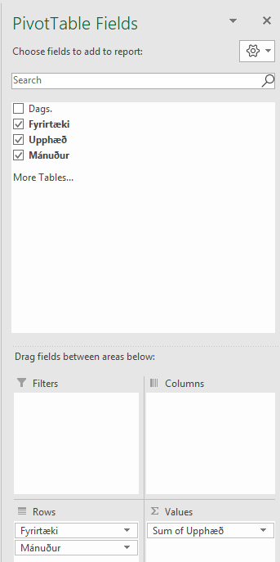

03
Ostar – Pivot
Pöntun nr. | Sölumaður | Sölusvæði | Ostategund | Upphæð
1 | Ásta Ægisdóttir | Reykjavík N | Dímon | 47,421 ISK
2 | Ásta Ægisdóttir | Reykjavík S | Mexíkóostur | 8,283 ISK
Búðu til Pivot-töflu á nýrri síðu.
Ostategund – Sölumaður – Upphæð
sem sýnir summu fyrir neðan hverja ostategund.
Gefðu síðunni heitið Ostar-Pivot
Settu þúsundapunkta á tölurnar og breikkaðu dálka samkvæmt sýnishorni.
Settu íslenskan texta eins og sýnt er.
3 | Arna Margrét Jónsdóttir | Reykjavík N | Gouda ostur | 25,035 ISK
4 | Benedikt Kristjánsson | Reykjavík S | Brie | 31,253 ISK
5 | Sigmar Örn Hilmarsson | Reykjavík S | Dímon | 48,565 ISK
6 | Helena Helgadóttir | Reykjavík N | Skólaostur | 32,237 ISK
7 | Helena Helgadóttir | Reykjavík S | Rjómaostur | 20,425 ISK
8 | Ásta Ægisdóttir | Mosfellsbær | Gouda ostur | 6,189 ISK
9 | Katrín Hrund Pálsdóttir | Garðabær | Brie | 28,041 ISK
10 | Arna Margrét Jónsdóttir | Reykjavík S | Dímon | 11,750 ISK
11 | Katrín Hrund Pálsdóttir | Kópavogur | Brie | 21,921 ISK
12 | Ásta Ægisdóttir | Reykjavík S | Dímon | 46,594 ISK
13 | Benedikt Kristjánsson | Kópavogur | Gouda ostur | 38,208 ISK
14 | Ásta Ægisdóttir | Seltjarnarnes | Camembert | 31,959 ISK
15 | Stefanía Rut Reynisdóttir | Kópavogur | Skólaostur | 40,471 ISK
16 | Ásta Ægisdóttir | Reykjavík N | Brie | 28,772 ISK
17 | Benedikt Kristjánsson | Reykjavík N | Gouda ostur | 30,228 ISK
18 | Katrín Hrund Pálsdóttir | Garðabær | Mexíkóostur | 49,134 ISK
19 | Sigmar Örn Hilmarsson | Garðabær | Gouda ostur | 1,421 ISK
20 | Jóna Kristín Hauksdóttir | Seltjarnarnes | Gouda ostur | 9,816 ISK
21 | Ásta Ægisdóttir | Reykjavík S | Camembert | 7,354 ISK
22 | Björn Ingi Björnsson | Reykjavík S | Mexíkóostur | 27,150 ISK
23 | Katrín Hrund Pálsdóttir | Reykjavík N | Mexíkóostur | 30,228 ISK
24 | Arna Margrét Jónsdóttir | Garðabær | Skólaostur | 28,791 ISK
25 | Daníel Pétursson | Reykjavík S | Camembert | 17,404 ISK
26 | Arna Margrét Jónsdóttir | Hafnarfjörður | Dímon | 17,198 ISK
27 | Benedikt Kristjánsson | Reykjavík S | Gouda ostur | 1,516 ISK
28 | Arna Margrét Jónsdóttir | Reykjavík S | Gouda ostur | 39,269 ISK
29 | Daníel Pétursson | Hafnarfjörður | Dímon | 29,868 ISK
30 | Jóna Kristín Hauksdóttir | Reykjavík S | Gouda ostur | 29,872 ISK
31 | Ásta Ægisdóttir | Reykjavík S | Rjómaostur | 34,559 ISK
32 | Ásta Ægisdóttir | Kópavogur | Brie | 49,954 ISK
33 | Ásta Ægisdóttir | Seltjarnarnes | Gouda ostur | 29,715 ISK
34 | Arna Margrét Jónsdóttir | Kópavogur | Skólaostur | 46,352 ISK
35 | Helena Helgadóttir | Garðabær | Skólaostur | 45,851 ISK
36 | Arna Margrét Jónsdóttir | Reykjavík S | Mexíkóostur | 40,496 ISK
37 | Björn Ingi Björnsson | Reykjavík S | Camembert | 24,971 ISK
38 | Ásta Ægisdóttir | Kópavogur | Brie | 17,970 ISK
39 | Jóna Kristín Hauksdóttir | Reykjavík S | Skólaostur | 35,820 ISK
40 | Ásta Ægisdóttir | Kópavogur | Skólaostur | 49,011 ISK
41 | Arna Margrét Jónsdóttir | Hafnarfjörður | Brie | 48,343 ISK
42 | Arna Margrét Jónsdóttir | Álftanes | Brie | 67,935 ISK
43 | Björn Ingi Björnsson | Reykjavík S | Camembert | 10,140 ISK
44 | Arna Margrét Jónsdóttir | Hafnarfjörður | Dímon | 42,493 ISK
45 | Ásta Ægisdóttir | Reykjavík N | Mexíkóostur | 37,347 ISK
46 | Ásta Ægisdóttir | Hafnarfjörður | Gouda ostur | 4,634 ISK
47 | Ásta Ægisdóttir | Reykjavík S | Skólaostur | 16,978 ISK
48 | Sigmar Örn Hilmarsson | Reykjavík S | Mexíkóostur | 7,477 ISK
49 | Ásta Ægisdóttir | Kópavogur | Brie | 20,507 ISK
50 | Jóna Kristín Hauksdóttir | Kópavogur | Rjómaostur | 5,477 ISK
51 | Arna Margrét Jónsdóttir | Mosfellsbær | Brie | 27,629 ISK
52 | Arna Margrét Jónsdóttir | Álftanes | Brie | 1,985 ISK
53 | Helena Helgadóttir | Kópavogur | Skólaostur | 8,772 ISK
54 | Benedikt Kristjánsson | Hafnarfjörður | Brie | 45,743 ISK
55 | Arna Margrét Jónsdóttir | Reykjavík N | Brie | 25,657 ISK
56 | Helena Helgadóttir | Reykjavík N | Dímon | 4,049 ISK
57 | Helena Helgadóttir | Seltjarnarnes | Dímon | 843 ISK
58 | Arna Margrét Jónsdóttir | Kópavogur | Skólaostur | 39,480 ISK
59 | Benedikt Kristjánsson | Hafnarfjörður | Brie | 14,625 ISK
60 | Arna Margrét Jónsdóttir | Reykjavík S | Camembert | 55,735 ISK
61 | Helena Helgadóttir | Reykjavík S | Brie | 39,787 ISK
62 | Ásta Ægisdóttir | Hafnarfjörður | Brie | 26,123 ISK
63 | Jóna Kristín Hauksdóttir | Kópavogur | Camembert | 12,046 ISK
64 | Katrín Hrund Pálsdóttir | Reykjavík S | Dímon | 45,435 ISK
65 | Arna Margrét Jónsdóttir | Garðabær | Skólaostur | 28,594 ISK
66 | Arna Margrét Jónsdóttir | Kópavogur | Skólaostur | 6,362 ISK
67 | Katrín Hrund Pálsdóttir | Hafnarfjörður | Skólaostur | 43,831 ISK
68 | Ásta Ægisdóttir | Hafnarfjörður | Brie | 740 ISK
69 | Katrín Hrund Pálsdóttir | Reykjavík N | Rjómaostur | 15,976 ISK
70 | Arna Margrét Jónsdóttir | Mosfellsbær | Skólaostur | 29,711 ISK
71 | Helena Helgadóttir | Reykjavík N | Dímon | 2,990 ISK
72 | Arna Margrét Jónsdóttir | Reykjavík S | Skólaostur | 1,110 ISK
73 | Daníel Pétursson | Reykjavík N | Dímon | 27,045 ISK
74 | Ásta Ægisdóttir | Kópavogur | Dímon | 31,708 ISK
75 | Ásta Ægisdóttir | Hafnarfjörður | Skólaostur | 11,862 ISK
76 | Jóna Kristín Hauksdóttir | Hafnarfjörður | Brie | 48,799 ISK
77 | Ásta Ægisdóttir | Kópavogur | Mexíkóostur | 38,647 ISK
78 | Arna Margrét Jónsdóttir | Álftanes | Brie | 75,804 ISK
79 | Stefanía Rut Reynisdóttir | Reykjavík N | Skólaostur | 21,728 ISK
80 | Helena Helgadóttir | Reykjavík S | Brie | 17,978 ISK
81 | Benedikt Kristjánsson | Kópavogur | Skólaostur | 5,149 ISK
82 | Ásta Ægisdóttir | Kópavogur | Dímon | 24,463 ISK
83 | Ásta Ægisdóttir | Reykjavík N | Gouda ostur | 39,977 ISK
84 | Helena Helgadóttir | Kópavogur | Brie | 17,141 ISK
85 | Helena Helgadóttir | Hafnarfjörður | Brie | 2,947 ISK
86 | Ásta Ægisdóttir | Kópavogur | Skólaostur | 23,319 ISK
87 | Ásta Ægisdóttir | Hafnarfjörður | Gouda ostur | 31,931 ISK
88 | Ásta Ægisdóttir | Mosfellsbær | Dímon | 46,144 ISK
89 | Helena Helgadóttir | Reykjavík S | Brie | 25,873 ISK
90 | Stefanía Rut Reynisdóttir | Seltjarnarnes | Camembert | 16,662 ISK
91 | Björn Ingi Björnsson | Hafnarfjörður | Mexíkóostur | 35,626 ISK
92 | Jóna Kristín Hauksdóttir | Reykjavík N | Skólaostur | 20,470 ISK
93 | Arna Margrét Jónsdóttir | Reykjavík S | Skólaostur | 43,615 ISK
94 | Stefanía Rut Reynisdóttir | Kópavogur | Brie | 38,523 ISK
95 | Daníel Pétursson | Reykjavík N | Mexíkóostur | 40,092 ISK
96 | Helena Helgadóttir | Hafnarfjörður | Skólaostur | 4,424 ISK
97 | Stefanía Rut Reynisdóttir | Seltjarnarnes | Dímon | 16,603 ISK
98 | Helena Helgadóttir | Álftanes | Brie | 16,928 ISK
99 | Helena Helgadóttir | Reykjavík N | Skólaostur | 29,322 ISK
100 | Arna Margrét Jónsdóttir | Reykjavík S | Skólaostur | 85,245 ISK
101 | Ásta Ægisdóttir | Reykjavík N | Dímon | 47,421 ISK
102 | Ásta Ægisdóttir | Reykjavík S | Mexíkóostur | 8,283 ISK
103 | Arna Margrét Jónsdóttir | Reykjavík N | Gouda ostur | 25,035 ISK
104 | Benedikt Kristjánsson | Reykjavík S | Brie | 31,253 ISK
105 | Sigmar Örn Hilmarsson | Reykjavík S | Dímon | 48,565 ISK
106 | Helena Helgadóttir | Reykjavík N | Skólaostur | 32,237 ISK
107 | Helena Helgadóttir | Reykjavík S | Rjómaostur | 20,425 ISK
108 | Ásta Ægisdóttir | Mosfellsbær | Gouda ostur | 6,189 ISK
109 | Katrín Hrund Pálsdóttir | Garðabær | Brie | 28,041 ISK
110 | Arna Margrét Jónsdóttir | Reykjavík S | Dímon | 11,750 ISK
111 | Katrín Hrund Pálsdóttir | Kópavogur | Brie | 21,921 ISK
112 | Ásta Ægisdóttir | Reykjavík S | Dímon | 46,594 ISK
113 | Benedikt Kristjánsson | Kópavogur | Gouda ostur | 38,208 ISK
114 | Ásta Ægisdóttir | Seltjarnarnes | Camembert | 31,959 ISK
115 | Stefanía Rut Reynisdóttir | Kópavogur | Skólaostur | 40,471 ISK
116 | Ásta Ægisdóttir | Reykjavík N | Brie | 28,772 ISK
117 | Benedikt Kristjánsson | Reykjavík N | Gouda ostur | 30,228 ISK
118 | Katrín Hrund Pálsdóttir | Garðabær | Mexíkóostur | 49,134 ISK
119 | Sigmar Örn Hilmarsson | Garðabær | Gouda ostur | 1,421 ISK
120 | Jóna Kristín Hauksdóttir | Seltjarnarnes | Gouda ostur | 9,816 ISK
121 | Ásta Ægisdóttir | Reykjavík S | Camembert | 7,354 ISK
122 | Björn Ingi Björnsson | Reykjavík S | Mexíkóostur | 27,150 ISK
123 | Katrín Hrund Pálsdóttir | Reykjavík N | Mexíkóostur | 30,228 ISK
124 | Arna Margrét Jónsdóttir | Garðabær | Skólaostur | 28,791 ISK
125 | Daníel Pétursson | Reykjavík S | Camembert | 17,404 ISK
126 | Arna Margrét Jónsdóttir | Hafnarfjörður | Dímon | 17,198 ISK
127 | Benedikt Kristjánsson | Reykjavík S | Gouda ostur | 1,516 ISK
128 | Arna Margrét Jónsdóttir | Reykjavík S | Gouda ostur | 39,269 ISK
129 | Daníel Pétursson | Hafnarfjörður | Dímon | 29,868 ISK
130 | Jóna Kristín Hauksdóttir | Reykjavík S | Gouda ostur | 29,872 ISK
131 | Ásta Ægisdóttir | Reykjavík S | Rjómaostur | 34,559 ISK
132 | Ásta Ægisdóttir | Kópavogur | Brie | 49,954 ISK
133 | Ásta Ægisdóttir | Seltjarnarnes | Gouda ostur | 29,715 ISK
134 | Arna Margrét Jónsdóttir | Kópavogur | Skólaostur | 46,352 ISK
135 | Helena Helgadóttir | Garðabær | Skólaostur | 45,851 ISK
136 | Arna Margrét Jónsdóttir | Reykjavík S | Mexíkóostur | 40,496 ISK
137 | Björn Ingi Björnsson | Reykjavík S | Camembert | 24,971 ISK
138 | Ásta Ægisdóttir | Kópavogur | Brie | 17,970 ISK
139 | Jóna Kristín Hauksdóttir | Reykjavík S | Skólaostur | 35,820 ISK
140 | Ásta Ægisdóttir | Kópavogur | Skólaostur | 49,011 ISK
141 | Arna Margrét Jónsdóttir | Hafnarfjörður | Brie | 48,343 ISK
142 | Arna Margrét Jónsdóttir | Álftanes | Brie | 67,935 ISK
143 | Björn Ingi Björnsson | Reykjavík S | Camembert | 10,140 ISK
144 | Arna Margrét Jónsdóttir | Hafnarfjörður | Dímon | 42,493 ISK
145 | Ásta Ægisdóttir | Reykjavík S | Mexíkóostur | 37,347 ISK
146 | Ásta Ægisdóttir | Hafnarfjörður | Gouda ostur | 4,634 ISK
147 | Ásta Ægisdóttir | Reykjavík N | Skólaostur | 16,978 ISK
148 | Sigmar Örn Hilmarsson | Reykjavík S | Mexíkóostur | 7,477 ISK
149 | Ásta Ægisdóttir | Kópavogur | Brie | 20,507 ISK
150 | Jóna Kristín Hauksdóttir | Kópavogur | Rjómaostur | 5,477 ISK
151 | Arna Margrét Jónsdóttir | Mosfellsbær | Brie | 27,629 ISK
152 | Arna Margrét Jónsdóttir | Álftanes | Brie | 1,985 ISK
153 | Helena Helgadóttir | Kópavogur | Skólaostur | 8,772 ISK
154 | Benedikt Kristjánsson | Hafnarfjörður | Brie | 45,743 ISK
155 | Arna Margrét Jónsdóttir | Reykjavík N | Brie | 25,657 ISK
156 | Helena Helgadóttir | Reykjavík N | Dímon | 4,049 ISK
157 | Helena Helgadóttir | Seltjarnarnes | Dímon | 843 ISK
158 | Arna Margrét Jónsdóttir | Kópavogur | Skólaostur | 39,480 ISK
159 | Benedikt Kristjánsson | Hafnarfjörður | Brie | 14,625 ISK
160 | Arna Margrét Jónsdóttir | Reykjavík S | Camembert | 55,735 ISK
161 | Helena Helgadóttir | Reykjavík S | Brie | 39,787 ISK
162 | Ásta Ægisdóttir | Hafnarfjörður | Brie | 26,123 ISK
163 | Jóna Kristín Hauksdóttir | Kópavogur | Camembert | 12,046 ISK
164 | Katrín Hrund Pálsdóttir | Reykjavík S | Dímon | 45,435 ISK
165 | Arna Margrét Jónsdóttir | Garðabær | Skólaostur | 28,594 ISK
166 | Arna Margrét Jónsdóttir | Kópavogur | Skólaostur | 6,362 ISK
167 | Katrín Hrund Pálsdóttir | Hafnarfjörður | Skólaostur | 43,831 ISK
168 | Ásta Ægisdóttir | Hafnarfjörður | Brie | 740 ISK
169 | Katrín Hrund Pálsdóttir | Reykjavík S | Rjómaostur | 15,976 ISK
170 | Arna Margrét Jónsdóttir | Mosfellsbær | Skólaostur | 29,711 ISK
171 | Helena Helgadóttir | Reykjavík N | Dímon | 2,990 ISK
172 | Arna Margrét Jónsdóttir | Reykjavík N | Skólaostur | 1,110 ISK
173 | Daníel Pétursson | Reykjavík N | Dímon | 27,045 ISK
174 | Ásta Ægisdóttir | Kópavogur | Dímon | 31,708 ISK
175 | Ásta Ægisdóttir | Hafnarfjörður | Skólaostur | 11,862 ISK
176 | Jóna Kristín Hauksdóttir | Hafnarfjörður | Brie | 48,799 ISK
177 | Ásta Ægisdóttir | Kópavogur | Mexíkóostur | 38,647 ISK
178 | Arna Margrét Jónsdóttir | Álftanes | Brie | 75,804 ISK
179 | Stefanía Rut Reynisdóttir | Reykjavík N | Skólaostur | 21,728 ISK
180 | Helena Helgadóttir | Reykjavík S | Brie | 17,978 ISK
181 | Benedikt Kristjánsson | Kópavogur | Skólaostur | 5,149 ISK
182 | Ásta Ægisdóttir | Kópavogur | Dímon | 24,463 ISK
183 | Ásta Ægisdóttir | Reykjavík S | Gouda ostur | 39,977 ISK
184 | Helena Helgadóttir | Kópavogur | Brie | 17,141 ISK
185 | Helena Helgadóttir | Hafnarfjörður | Brie | 2,947 ISK
186 | Ásta Ægisdóttir | Kópavogur | Skólaostur | 23,319 ISK
187 | Ásta Ægisdóttir | Hafnarfjörður | Gouda ostur | 31,931 ISK
188 | Ásta Ægisdóttir | Mosfellsbær | Dímon | 46,144 ISK
189 | Helena Helgadóttir | Reykjavík S | Brie | 25,873 ISK
190 | Stefanía Rut Reynisdóttir | Seltjarnarnes | Camembert | 16,662 ISK
191 | Björn Ingi Björnsson | Hafnarfjörður | Mexíkóostur | 35,626 ISK
192 | Jóna Kristín Hauksdóttir | Reykjavík S | Skólaostur | 20,470 ISK
193 | Arna Margrét Jónsdóttir | Reykjavík S | Skólaostur | 43,615 ISK
194 | Stefanía Rut Reynisdóttir | Kópavogur | Brie | 38,523 ISK
195 | Daníel Pétursson | Reykjavík N | Mexíkóostur | 40,092 ISK
196 | Helena Helgadóttir | Hafnarfjörður | Skólaostur | 4,424 ISK
197 | Stefanía Rut Reynisdóttir | Seltjarnarnes | Dímon | 16,603 ISK
198 | Helena Helgadóttir | Álftanes | Brie | 16,928 ISK
199 | Helena Helgadóttir | Reykjavík N | Skólaostur | 29,322 ISK
200 | Arna Margrét Jónsdóttir | Reykjavík S | Skólaostur | 85,245 ISK

3
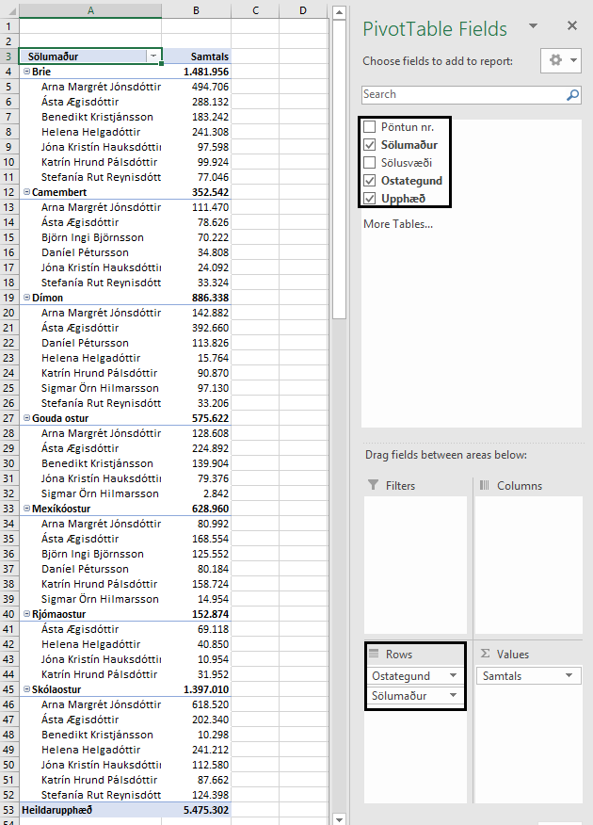
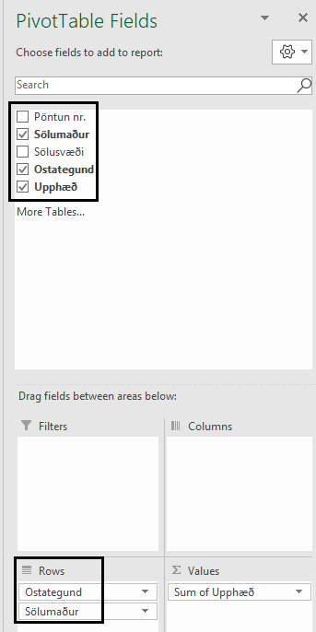

04
Ostar – Subtotal
Pöntun nr. | Sölumaður | Sölusvæði | Ostategund | Upphæð
1 | Katrín Hrund Pálsdóttir | Garðabær | Mexíkóostur | 49,134 ISK
2 | Katrín Hrund Pálsdóttir | Garðabær | Mexíkóostur | 49,134 ISK
B2 til E202
Raðaðu ostategundunum í stafrófsröð.
Rows to repeat at top
Festu fyrirsagnir í línu 1 og 2 þannig að þær sjáist á öllum síðum.
Subtotal – Að draga saman lista
Leggðu saman hverja ostategund fyrir sig. Í hvert sinn sem ostategundin breytist á samtalan að koma fyrir neðan sölumanninn.
Find – Replace
Breyttu Total í D-dálki í samtals og Grand Total í Heildarupphæð
Visible cells only Smelltu í 2 og settu ramma utan um sýnilegar tölur. Hafðu 12 pt feitletur og grænt letur.
Eyddu síðan þessum leiðbeiningum
3 | Jóna Kristín Hauksdóttir | Hafnarfjörður | Brie | 48,799 ISK
4 | Jóna Kristín Hauksdóttir | Hafnarfjörður | Brie | 48,799 ISK
5 | Sigmar Örn Hilmarsson | Reykjavík S | Dímon | 48,565 ISK
6 | Sigmar Örn Hilmarsson | Reykjavík S | Dímon | 48,565 ISK
7 | Katrín Hrund Pálsdóttir | Reykjavík S | Dímon | 45,435 ISK
8 | Katrín Hrund Pálsdóttir | Reykjavík S | Dímon | 45,435 ISK
9 | Katrín Hrund Pálsdóttir | Hafnarfjörður | Skólaostur | 43,831 ISK
10 | Katrín Hrund Pálsdóttir | Hafnarfjörður | Skólaostur | 43,831 ISK
11 | Katrín Hrund Pálsdóttir | Reykjavík N | Mexíkóostur | 30,228 ISK
12 | Katrín Hrund Pálsdóttir | Reykjavík N | Mexíkóostur | 30,228 ISK
13 | Katrín Hrund Pálsdóttir | Garðabær | Brie | 28,041 ISK
14 | Katrín Hrund Pálsdóttir | Garðabær | Brie | 28,041 ISK
15 | Katrín Hrund Pálsdóttir | Kópavogur | Brie | 21,921 ISK
16 | Katrín Hrund Pálsdóttir | Kópavogur | Brie | 21,921 ISK
17 | Katrín Hrund Pálsdóttir | Reykjavík N | Rjómaostur | 15,976 ISK
18 | Katrín Hrund Pálsdóttir | Reykjavík S | Rjómaostur | 15,976 ISK
19 | Jóna Kristín Hauksdóttir | Kópavogur | Camembert | 12,046 ISK
20 | Jóna Kristín Hauksdóttir | Kópavogur | Camembert | 12,046 ISK
21 | Sigmar Örn Hilmarsson | Garðabær | Goudaostur | 1,421 ISK
22 | Sigmar Örn Hilmarsson | Garðabær | Goudaostur | 1,421 ISK
23 | Sigmar Örn Hilmarsson | Reykjavík S | Mexíkóostur | 7,477 ISK
24 | Sigmar Örn Hilmarsson | Reykjavík S | Mexíkóostur | 7,477 ISK
25 | Stefanía Rut Reynisdóttir | Kópavogur | Brie | 38,523 ISK
26 | Stefanía Rut Reynisdóttir | Kópavogur | Brie | 38,523 ISK
27 | Stefanía Rut Reynisdóttir | Seltjarnarnes | Camembert | 16,662 ISK
28 | Stefanía Rut Reynisdóttir | Seltjarnarnes | Camembert | 16,662 ISK
29 | Stefanía Rut Reynisdóttir | Seltjarnarnes | Dímon | 16,603 ISK
30 | Stefanía Rut Reynisdóttir | Seltjarnarnes | Dímon | 16,603 ISK
31 | Stefanía Rut Reynisdóttir | Kópavogur | Skólaostur | 40,471 ISK
32 | Stefanía Rut Reynisdóttir | Reykjavík N | Skólaostur | 21,728 ISK
33 | Stefanía Rut Reynisdóttir | Kópavogur | Skólaostur | 40,471 ISK
34 | Stefanía Rut Reynisdóttir | Reykjavík N | Skólaostur | 21,728 ISK
35 | Jóna Kristín Hauksdóttir | Seltjarnarnes | Goudaostur | 9,816 ISK
36 | Helena Helgadóttir | Hafnarfjörður | Brie | 2,947 ISK
37 | Jóna Kristín Hauksdóttir | Kópavogur | Rjómaostur | 5,477 ISK
38 | Jóna Kristín Hauksdóttir | Kópavogur | Rjómaostur | 5,477 ISK
39 | Jóna Kristín Hauksdóttir | Seltjarnarnes | Goudaostur | 9,816 ISK
40 | Helena Helgadóttir | Álftanes | Brie | 16,928 ISK
41 | Helena Helgadóttir | Kópavogur | Brie | 17,141 ISK
42 | Helena Helgadóttir | Reykjavík S | Brie | 17,978 ISK
43 | Jóna Kristín Hauksdóttir | Reykjavík N | Skólaostur | 20,470 ISK
44 | Jóna Kristín Hauksdóttir | Reykjavík S | Skólaostur | 20,470 ISK
45 | Helena Helgadóttir | Reykjavík S | Brie | 25,873 ISK
46 | Jóna Kristín Hauksdóttir | Reykjavík S | Goudaostur | 29,872 ISK
47 | Jóna Kristín Hauksdóttir | Reykjavík S | Goudaostur | 29,872 ISK
48 | Jóna Kristín Hauksdóttir | Reykjavík S | Skólaostur | 35,820 ISK
49 | Jóna Kristín Hauksdóttir | Reykjavík S | Skólaostur | 35,820 ISK
50 | Helena Helgadóttir | Reykjavík S | Brie | 39,787 ISK
51 | Helena Helgadóttir | Reykjavík S | Brie | 39,787 ISK
52 | Helena Helgadóttir | Álftanes | Brie | 16,928 ISK
53 | Helena Helgadóttir | Garðabær | Skólaostur | 45,851 ISK
54 | Helena Helgadóttir | Garðabær | Skólaostur | 45,851 ISK
55 | Helena Helgadóttir | Hafnarfjörður | Brie | 2,947 ISK
56 | Helena Helgadóttir | Hafnarfjörður | Skólaostur | 4,424 ISK
57 | Helena Helgadóttir | Hafnarfjörður | Skólaostur | 4,424 ISK
58 | Daníel Pétursson | Hafnarfjörður | Dímon | 29,868 ISK
59 | Helena Helgadóttir | Kópavogur | Brie | 17,141 ISK
60 | Helena Helgadóttir | Kópavogur | Skólaostur | 8,772 ISK
61 | Helena Helgadóttir | Kópavogur | Skólaostur | 8,772 ISK
62 | Helena Helgadóttir | Reykjavík N | Dímon | 4,049 ISK
63 | Helena Helgadóttir | Reykjavík N | Dímon | 2,990 ISK
64 | Helena Helgadóttir | Reykjavík N | Dímon | 4,049 ISK
65 | Helena Helgadóttir | Reykjavík N | Dímon | 2,990 ISK
66 | Helena Helgadóttir | Reykjavík N | Skólaostur | 32,237 ISK
67 | Helena Helgadóttir | Reykjavík N | Skólaostur | 29,322 ISK
68 | Helena Helgadóttir | Reykjavík N | Skólaostur | 32,237 ISK
69 | Helena Helgadóttir | Reykjavík N | Skólaostur | 29,322 ISK
70 | Helena Helgadóttir | Reykjavík S | Brie | 17,978 ISK
71 | Helena Helgadóttir | Reykjavík S | Brie | 25,873 ISK
72 | Helena Helgadóttir | Reykjavík S | Rjómaostur | 20,425 ISK
73 | Helena Helgadóttir | Reykjavík S | Rjómaostur | 20,425 ISK
74 | Daníel Pétursson | Reykjavík S | Camembert | 17,404 ISK
75 | Daníel Pétursson | Reykjavík S | Camembert | 17,404 ISK
76 | Helena Helgadóttir | Seltjarnarnes | Dímon | 843 ISK
77 | Helena Helgadóttir | Seltjarnarnes | Dímon | 843 ISK
78 | Daníel Pétursson | Reykjavík N | Dímon | 27,045 ISK
79 | Ásta Ægisdóttir | Hafnarfjörður | Brie | 740 ISK
80 | Ásta Ægisdóttir | Hafnarfjörður | Brie | 740 ISK
81 | Arna Margrét Jónsdóttir | Reykjavík S | Skólaostur | 1,110 ISK
82 | Arna Margrét Jónsdóttir | Reykjavík N | Skólaostur | 1,110 ISK
83 | Benedikt Kristjánsson | Reykjavík S | Goudaostur | 1,516 ISK
84 | Benedikt Kristjánsson | Reykjavík S | Goudaostur | 1,516 ISK
85 | Arna Margrét Jónsdóttir | Álftanes | Brie | 1,985 ISK
86 | Arna Margrét Jónsdóttir | Álftanes | Brie | 1,985 ISK
87 | Ásta Ægisdóttir | Hafnarfjörður | Goudaostur | 4,634 ISK
88 | Ásta Ægisdóttir | Hafnarfjörður | Goudaostur | 4,634 ISK
89 | Benedikt Kristjánsson | Kópavogur | Skólaostur | 5,149 ISK
90 | Benedikt Kristjánsson | Kópavogur | Skólaostur | 5,149 ISK
91 | Ásta Ægisdóttir | Mosfellsbær | Goudaostur | 6,189 ISK
92 | Ásta Ægisdóttir | Mosfellsbær | Goudaostur | 6,189 ISK
93 | Arna Margrét Jónsdóttir | Kópavogur | Skólaostur | 6,362 ISK
94 | Arna Margrét Jónsdóttir | Kópavogur | Skólaostur | 6,362 ISK
95 | Ásta Ægisdóttir | Reykjavík S | Camembert | 7,354 ISK
96 | Ásta Ægisdóttir | Reykjavík S | Camembert | 7,354 ISK
97 | Ásta Ægisdóttir | Reykjavík S | Mexíkóostur | 8,283 ISK
98 | Ásta Ægisdóttir | Reykjavík S | Mexíkóostur | 8,283 ISK
99 | Björn Ingi Björnsson | Reykjavík S | Camembert | 10,140 ISK
100 | Björn Ingi Björnsson | Reykjavík S | Camembert | 10,140 ISK
101 | Arna Margrét Jónsdóttir | Reykjavík S | Dímon | 11,750 ISK
102 | Arna Margrét Jónsdóttir | Reykjavík S | Dímon | 11,750 ISK
103 | Ásta Ægisdóttir | Hafnarfjörður | Skólaostur | 11,862 ISK
104 | Ásta Ægisdóttir | Hafnarfjörður | Skólaostur | 11,862 ISK
105 | Benedikt Kristjánsson | Hafnarfjörður | Brie | 14,625 ISK
106 | Benedikt Kristjánsson | Hafnarfjörður | Brie | 14,625 ISK
107 | Ásta Ægisdóttir | Reykjavík S | Skólaostur | 16,978 ISK
108 | Ásta Ægisdóttir | Reykjavík N | Skólaostur | 16,978 ISK
109 | Arna Margrét Jónsdóttir | Hafnarfjörður | Dímon | 17,198 ISK
110 | Arna Margrét Jónsdóttir | Hafnarfjörður | Dímon | 17,198 ISK
111 | Ásta Ægisdóttir | Kópavogur | Brie | 17,970 ISK
112 | Ásta Ægisdóttir | Kópavogur | Brie | 17,970 ISK
113 | Ásta Ægisdóttir | Kópavogur | Brie | 20,507 ISK
114 | Ásta Ægisdóttir | Kópavogur | Brie | 20,507 ISK
115 | Ásta Ægisdóttir | Kópavogur | Skólaostur | 23,319 ISK
116 | Ásta Ægisdóttir | Kópavogur | Skólaostur | 23,319 ISK
117 | Ásta Ægisdóttir | Kópavogur | Dímon | 24,463 ISK
118 | Ásta Ægisdóttir | Kópavogur | Dímon | 24,463 ISK
119 | Björn Ingi Björnsson | Reykjavík S | Camembert | 24,971 ISK
120 | Björn Ingi Björnsson | Reykjavík S | Camembert | 24,971 ISK
121 | Arna Margrét Jónsdóttir | Reykjavík N | Goudaostur | 25,035 ISK
122 | Arna Margrét Jónsdóttir | Reykjavík N | Goudaostur | 25,035 ISK
123 | Arna Margrét Jónsdóttir | Reykjavík N | Brie | 25,657 ISK
124 | Arna Margrét Jónsdóttir | Reykjavík N | Brie | 25,657 ISK
125 | Ásta Ægisdóttir | Hafnarfjörður | Brie | 26,123 ISK
126 | Ásta Ægisdóttir | Hafnarfjörður | Brie | 26,123 ISK
127 | Daníel Pétursson | Reykjavík N | Dímon | 27,045 ISK
128 | Björn Ingi Björnsson | Reykjavík S | Mexíkóostur | 27,150 ISK
129 | Björn Ingi Björnsson | Reykjavík S | Mexíkóostur | 27,150 ISK
130 | Arna Margrét Jónsdóttir | Mosfellsbær | Brie | 27,629 ISK
131 | Arna Margrét Jónsdóttir | Mosfellsbær | Brie | 27,629 ISK
132 | Arna Margrét Jónsdóttir | Garðabær | Skólaostur | 28,594 ISK
133 | Arna Margrét Jónsdóttir | Garðabær | Skólaostur | 28,594 ISK
134 | Ásta Ægisdóttir | Reykjavík N | Brie | 28,772 ISK
135 | Ásta Ægisdóttir | Reykjavík N | Brie | 28,772 ISK
136 | Arna Margrét Jónsdóttir | Garðabær | Skólaostur | 28,791 ISK
137 | Arna Margrét Jónsdóttir | Garðabær | Skólaostur | 28,791 ISK
138 | Arna Margrét Jónsdóttir | Mosfellsbær | Skólaostur | 29,711 ISK
139 | Arna Margrét Jónsdóttir | Mosfellsbær | Skólaostur | 29,711 ISK
140 | Ásta Ægisdóttir | Seltjarnarnes | Goudaostur | 29,715 ISK
141 | Ásta Ægisdóttir | Seltjarnarnes | Goudaostur | 29,715 ISK
142 | Daníel Pétursson | Hafnarfjörður | Dímon | 29,868 ISK
143 | Benedikt Kristjánsson | Reykjavík N | Goudaostur | 30,228 ISK
144 | Benedikt Kristjánsson | Reykjavík N | Goudaostur | 30,228 ISK
145 | Benedikt Kristjánsson | Reykjavík S | Brie | 31,253 ISK
146 | Benedikt Kristjánsson | Reykjavík S | Brie | 31,253 ISK
147 | Ásta Ægisdóttir | Kópavogur | Dímon | 31,708 ISK
148 | Ásta Ægisdóttir | Kópavogur | Dímon | 31,708 ISK
149 | Ásta Ægisdóttir | Hafnarfjörður | Goudaostur | 31,931 ISK
150 | Ásta Ægisdóttir | Hafnarfjörður | Goudaostur | 31,931 ISK
151 | Ásta Ægisdóttir | Seltjarnarnes | Camembert | 31,959 ISK
152 | Ásta Ægisdóttir | Seltjarnarnes | Camembert | 31,959 ISK
153 | Ásta Ægisdóttir | Reykjavík S | Rjómaostur | 34,559 ISK
154 | Ásta Ægisdóttir | Reykjavík S | Rjómaostur | 34,559 ISK
155 | Björn Ingi Björnsson | Hafnarfjörður | Mexíkóostur | 35,626 ISK
156 | Björn Ingi Björnsson | Hafnarfjörður | Mexíkóostur | 35,626 ISK
157 | Ásta Ægisdóttir | Reykjavík N | Mexíkóostur | 37,347 ISK
158 | Ásta Ægisdóttir | Reykjavík S | Mexíkóostur | 37,347 ISK
159 | Benedikt Kristjánsson | Kópavogur | Goudaostur | 38,208 ISK
160 | Benedikt Kristjánsson | Kópavogur | Goudaostur | 38,208 ISK
161 | Ásta Ægisdóttir | Kópavogur | Mexíkóostur | 38,647 ISK
162 | Ásta Ægisdóttir | Kópavogur | Mexíkóostur | 38,647 ISK
163 | Arna Margrét Jónsdóttir | Reykjavík S | Goudaostur | 39,269 ISK
164 | Arna Margrét Jónsdóttir | Reykjavík S | Goudaostur | 39,269 ISK
165 | Arna Margrét Jónsdóttir | Kópavogur | Skólaostur | 39,480 ISK
166 | Arna Margrét Jónsdóttir | Kópavogur | Skólaostur | 39,480 ISK
167 | Ásta Ægisdóttir | Reykjavík N | Goudaostur | 39,977 ISK
168 | Ásta Ægisdóttir | Reykjavík S | Goudaostur | 39,977 ISK
169 | Daníel Pétursson | Reykjavík N | Mexíkóostur | 40,092 ISK
170 | Daníel Pétursson | Reykjavík N | Mexíkóostur | 40,092 ISK
171 | Arna Margrét Jónsdóttir | Reykjavík S | Mexíkóostur | 40,496 ISK
172 | Arna Margrét Jónsdóttir | Reykjavík S | Mexíkóostur | 40,496 ISK
173 | Arna Margrét Jónsdóttir | Hafnarfjörður | Dímon | 42,493 ISK
174 | Arna Margrét Jónsdóttir | Hafnarfjörður | Dímon | 42,493 ISK
175 | Arna Margrét Jónsdóttir | Reykjavík S | Skólaostur | 43,615 ISK
176 | Arna Margrét Jónsdóttir | Reykjavík S | Skólaostur | 43,615 ISK
177 | Benedikt Kristjánsson | Hafnarfjörður | Brie | 45,743 ISK
178 | Benedikt Kristjánsson | Hafnarfjörður | Brie | 45,743 ISK
179 | Ásta Ægisdóttir | Mosfellsbær | Dímon | 46,144 ISK
180 | Ásta Ægisdóttir | Mosfellsbær | Dímon | 46,144 ISK
181 | Arna Margrét Jónsdóttir | Kópavogur | Skólaostur | 46,352 ISK
182 | Arna Margrét Jónsdóttir | Kópavogur | Skólaostur | 46,352 ISK
183 | Ásta Ægisdóttir | Reykjavík S | Dímon | 46,594 ISK
184 | Ásta Ægisdóttir | Reykjavík S | Dímon | 46,594 ISK
185 | Ásta Ægisdóttir | Reykjavík N | Dímon | 47,421 ISK
186 | Ásta Ægisdóttir | Reykjavík N | Dímon | 47,421 ISK
187 | Arna Margrét Jónsdóttir | Hafnarfjörður | Brie | 48,343 ISK
188 | Arna Margrét Jónsdóttir | Hafnarfjörður | Brie | 48,343 ISK
189 | Ásta Ægisdóttir | Kópavogur | Skólaostur | 49,011 ISK
190 | Ásta Ægisdóttir | Kópavogur | Skólaostur | 49,011 ISK
191 | Ásta Ægisdóttir | Kópavogur | Brie | 49,954 ISK
192 | Ásta Ægisdóttir | Kópavogur | Brie | 49,954 ISK
193 | Arna Margrét Jónsdóttir | Reykjavík S | Camembert | 55,735 ISK
194 | Arna Margrét Jónsdóttir | Reykjavík S | Camembert | 55,735 ISK
195 | Arna Margrét Jónsdóttir | Álftanes | Brie | 67,935 ISK
196 | Arna Margrét Jónsdóttir | Álftanes | Brie | 67,935 ISK
197 | Arna Margrét Jónsdóttir | Álftanes | Brie | 75,804 ISK
198 | Arna Margrét Jónsdóttir | Álftanes | Brie | 75,804 ISK
199 | Arna Margrét Jónsdóttir | Reykjavík S | Skólaostur | 85,245 ISK
200 | Arna Margrét Jónsdóttir | Reykjavík S | Skólaostur | 85,245 ISK

4
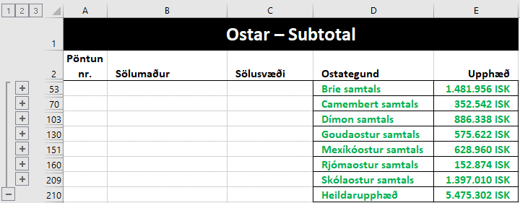
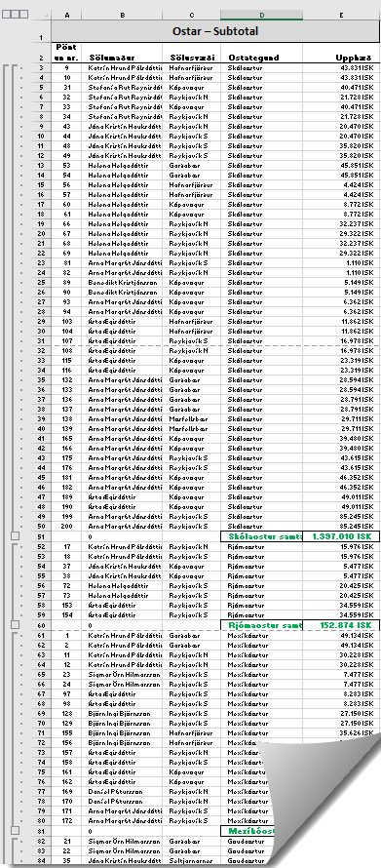

05
Velta fyrirtækja
Nafn | Upphæð | Mánuður
Fyrirtæki 1 | 489139 | Janúar
Fyrirtæki 2 | 92267 | Janúar
Fyrirtæki 3 | 976036 | Janúar
Rows to repeat at top
Festu fyrirsagnir í línu 1 og 2 þannig að þær sjáist á öllum síðum.
Settu þúsundapunkta á tölurnar í B-dálki og hafðu negatívar tölur rauðar.
Subtotal – Að draga saman lista
Leggðu saman hvern mánuð fyrir sig.
Find – Replace
Breyttu Total í C-dálki í samtals og Grand Total í Heildarupphæð
Visible cells only Smelltu í 2 og settu ramma utan um sýnilegar tölur. Hafðu 12 pt feitletur letur.
Eyddu síðan þessum leiðbeiningum
Fyrirtæki 4 | 691332 | Janúar
Fyrirtæki 5 | 403870 | Janúar
Fyrirtæki 6 | 188569 | Janúar
Fyrirtæki 7 | 511872 | Janúar
Fyrirtæki 8 | 1021218 | Janúar
Fyrirtæki 9 | 321726 | Janúar
Fyrirtæki 10 | 407850 | Janúar
Fyrirtæki 11 | 898622 | Janúar
Fyrirtæki 12 | 1022492 | Janúar
Fyrirtæki 1 | -8230961 | Febrúar
Fyrirtæki 2 | 952432 | Febrúar
Fyrirtæki 3 | 239027 | Febrúar
Fyrirtæki 4 | 811830 | Febrúar
Fyrirtæki 5 | 2015162 | Febrúar
Fyrirtæki 6 | 7059575 | Febrúar
Fyrirtæki 7 | 93704 | Febrúar
Fyrirtæki 8 | 608712 | Febrúar
Fyrirtæki 9 | 106495 | Febrúar
Fyrirtæki 10 | -8295329 | Febrúar
Fyrirtæki 11 | 463242 | Febrúar
Fyrirtæki 12 | 736979 | Febrúar
Fyrirtæki 1 | 1249283 | Mars
Fyrirtæki 2 | 5321240 | Mars
Fyrirtæki 3 | 15473993 | Mars
Fyrirtæki 4 | 544563 | Mars
Fyrirtæki 5 | 2526474 | Mars
Fyrirtæki 6 | 306714 | Mars
Fyrirtæki 7 | 330243 | Mars
Fyrirtæki 8 | 375422 | Mars
Fyrirtæki 9 | 903707 | Mars
Fyrirtæki 10 | 1242689 | Mars
Fyrirtæki 11 | 1770019 | Mars
Fyrirtæki 12 | 3921545 | Mars
Fyrirtæki 1 | 4994492 | Apríl
Fyrirtæki 2 | 258086 | Apríl
Fyrirtæki 3 | 406122 | Apríl
Fyrirtæki 4 | 3578358 | Apríl
Fyrirtæki 5 | 5223026 | Apríl
Fyrirtæki 6 | 583456 | Apríl
Fyrirtæki 7 | 179761 | Apríl
Fyrirtæki 8 | 327968 | Apríl
Fyrirtæki 9 | 518355 | Apríl
Fyrirtæki 10 | 311511 | Apríl
Fyrirtæki 11 | 489139 | Apríl
Fyrirtæki 12 | 92267 | Apríl
Fyrirtæki 1 | 691332 | Maí
Fyrirtæki 2 | 188569 | Maí
Fyrirtæki 3 | 511872 | Maí
Fyrirtæki 4 | 1021218 | Maí
Fyrirtæki 5 | 321726 | Maí
Fyrirtæki 6 | 64665 | Maí
Fyrirtæki 7 | 407850 | Maí
Fyrirtæki 8 | 669051 | Maí
Fyrirtæki 9 | 898622 | Maí
Fyrirtæki 10 | 311511 | Maí
Fyrirtæki 11 | 92267 | Maí
Fyrirtæki 12 | 976036 | Maí
Fyrirtæki 1 | 691332 | Júní
Fyrirtæki 2 | 403870 | Júní
Fyrirtæki 3 | 188569 | Júní
Fyrirtæki 4 | 511872 | Júní
Fyrirtæki 5 | 1021218 | Júní
Fyrirtæki 6 | 321726 | Júní
Fyrirtæki 7 | 64665 | Júní
Fyrirtæki 8 | 669051 | Júní
Fyrirtæki 9 | 311511 | Júní
Fyrirtæki 10 | 489139 | Júní
Fyrirtæki 11 | 92267 | Júní
Fyrirtæki 12 | 976036 | Júní

5
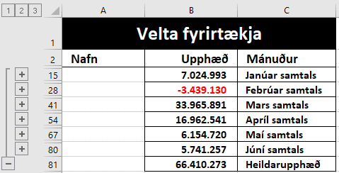
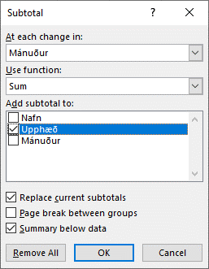

06
B2 Reiknaðu út verð á reiðhjóli með 15% afslætti.
B2 Goal Seek
Reiknaðu út hvað afslátturinn er hár ef verðið á reiðhjólinu með afslætti er 120.000 kr.
Reiðhjól
Fullt verð | 149,900 ISK
Afsláttur | 15%
Verð með afslæti

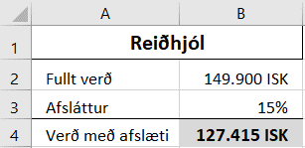

Verð á reiðhjóli
með 15% afslætti.

Verð á peysu með 30% afslætti er 11.000 kr.
B15 Finndu verðið án afsláttar.
B17 Goal Seek
Reiknaðu út hvað afslátturinn er hár ef verðið á peysunni án afsláttar er 17.000 kr.
Peysa | 11,000 ISK
Afsláttur | 30%
Verð án afsláttar

Verð á peysu án 30% afsláttar.

6
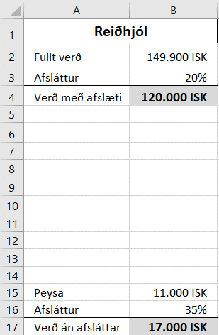
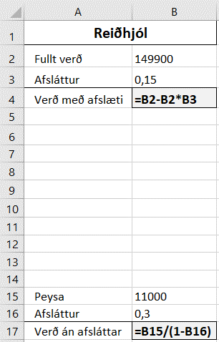

Afslátturinn er 20% ef verðið á reiðhjólinu er 120.000 kr.

Ef verðið á peysunni án afsláttar er 17.000 kr. þá er afslátturinn 35% ef verðið á útsölunni er 11.000 kr.

07
Raðaðu listanum í stafrófsröð eftir bakaríum.
Settu A1 til D15 í blokk og gefðu heiti eftir efstu línu.
Notaðu við útreikninga á næstu síðu (síðu 7).
Bakarí | Kökur | Súkkulaðisnúðar | Muffins
Vörumarkaðurinn | 1 | 0 | 2
Snúðabúðin | 6 | 8 | 28
Siljubakarí | 3 | 2 | 14
Furðulega bakaríið | 12 | 8 | 1
Bakarí Konditori | 7 | 0 | 0
Bakarí Brjáns | 22 | 5 | 22
Hagabakarí | 4 | 3 | 5
Hagkaup | 15 | 25 | 30
Björnsbakarí | 25 | 8 | 25
Sveinsbakarí | 10 | 3 | 3
Kökulist | 15 | 11 | 4
Bakarameistarinn | 15 | 10 | 12
Bæjarbakarí | 9 | 11 | 31
Kornið | 18 | 28 | 33

7
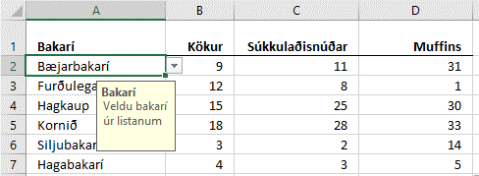
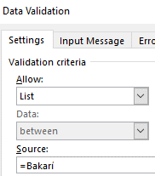
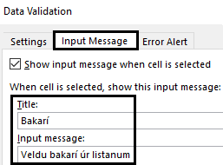
A2 til A15
Búðu til DropDown lista yfir bakaríin (List – Bakarí) Input Message: Title = Bakarí Input message: Veldu bakarí úr listanum
A2:A7 Veldu nokkur bakarí úr listanum
Lookup B2 C2 D2
Finndu fjöldann af kökum, súkkulaðisnúðum og muffins.
Afritaðu formúlurnar niður.
Bakarí | Kökur | Súkkulaðisnúðar | Muffins

08
Raðaðu listanum í stafrófsröð eftir Fæðutegundum
Hafðu A1 til F9 í blokk og gefðu heiti eftir efstu línu.
Notaðu við útreikninga á næstu síðu (síðu 8).
Fæðutegundir | Kaloríur | Prótein | Kolvetni | Sykur | Fita
Cheerios | 367 | 11.0 | 75.0 | 4.0 | 6.0
Beikon og egg samloka | 185 | 8.0 | 17.0 | 0.0 | 9.0
Ananas | 50 | 0.5 | 13.0 | 10.0 | 0.1
Vatn | 0 | 0.0 | 0.0 | 0.0 | 0.0
Léttmjólk | 45 | 3.4 | 4.5 | 0.0 | 1.5
Kók | 42 | 0.0 | 10.6 | 10.6 | 0.0
Villiköttur | 509 | 6.0 | 60.0 | 53.0 | 27.0
Twix | 502 | 4.9 | 64.9 | 48.2 | 24.9

8
Fæðutegund | Kaloríur | Prótein | Kolvetni | Sykur | Fita

A2 til A9 Búðu til DropDown lista yfir Fæðutegundirnar Input Message: Title = Fæðutegundir Input message: Veldu fæðutegund úr listanum
Veldu nokkrar fæðutegundir úr listanum.
Lookup B2 C2 D2 E2 F2
Finndu fjölda kaloría, próteins, kolvetna sykurs og fitu.
Afritaðu formúlurnar niður.
Settu talnaútlit eins og sýnt er (kcal og g)

09
 | Sparibaukur
 | Mynt | Sölugengi | Upphæð
 | CHF | 104.93 ISK | 50
Sumproduct
Settu eina formúlu í hólfið D1 sem margfaldar sölugengið og upphæðina saman. Goal Seek
Hvað þurfa evrurnar að vera margar (D5) ef heildarupphæðin (D11) í íslenskum krónum er 40.000 kr.?
 | DKK | 16.50 ISK | 100
 | EUR | 122.87 ISK | 40
 | GBP | 139.30 ISK | 50
 | JPY | 0.94 ISK | 30
 | NOK | 12.96 ISK | 20
 | SEK | 12.20 ISK | 30
 | USD | 100.06 ISK | 150
Samtals í íslenskum krónum

9
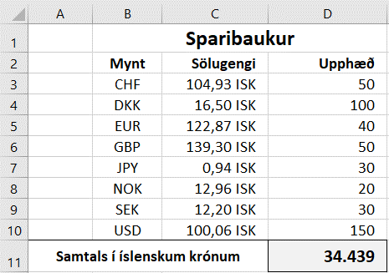
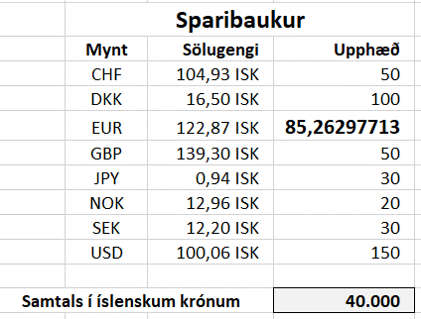


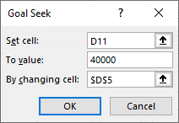

10
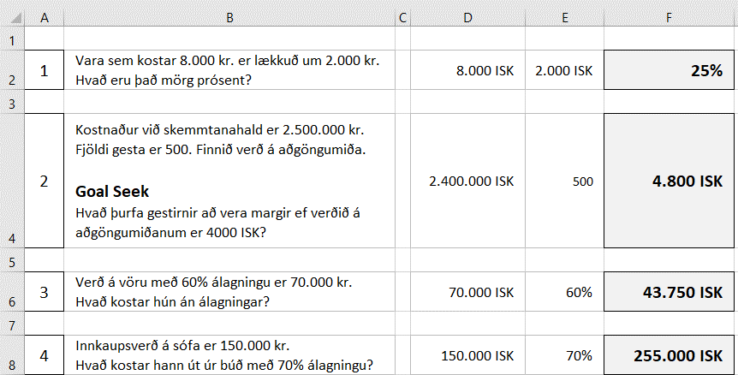

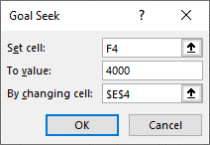

011
Viðskiptavinir í janúar 2018
Nafn | Kyn | Deild | Pnr.
Abel Pálsson | Kk | ABC | 801
Addý Steinunnardóttir | Kvk | ABC | 220
Amal Pálsdóttir | Kvk | KLD | 108
Anja Þórudóttir | Kvk | KLD | 801
Ann Elínardóttir | Kvk | ABC | 815
Annabella Jónsdóttir | Kvk | ABC | 200
Raðaðu töflunni eftir Deild
Nafni
Kyni
Breyttu Kk í KK
Breyttu Kvk í KVK
Miðjaðu lárétt á síðuna
Settu blaðsíðunúmer í fót fyrir miðju
Hafðu hnitalínur (Gridlines) sýnilegar í útprentun.
Stiltu skjalið þannig að fyrirsagnir í línu 1 og 2 sjáist á framhaldssíðum.
Print Titles – Rows to repeat at top
Skoðaðu í prentskoðun.
Eyðdu síðan þessum fyrirmælum.
Anný Karlsdóttir | Kvk | KLD | 201
Armenía Kristinsdóttir | Kvk | ABC | 320
Arnbjörg Helgadóttir | Kvk | KLD | 270
Arnmundur Karlsson | Kk | ABC | 108
Álfur Margrétarson | Kk | ABC | 270
Árlaug Steinunnardóttir | Kvk | KLD | 200
Ásbjörg Einarsdóttir | Kvk | KLD | 801
Ásborg Jónudóttir | Kvk | ABC | 105
Ásfríður Halldórudóttir | Kvk | ABC | 210
Ástbjörn Kristjánsson | Kk | ABC | 270
Ástgerður Pálsdóttir | Kvk | KLD | 270
Ástríkur Jóhannsson | Kk | ABC | 320
Ásvör Ragnheiðardóttir | Kvk | ABC | 320
Ásþór Bjarnason | Kk | ABC | 101
Benía Ingibjargardóttir | Kvk | KLD | 200
Berglind Helgudóttir | Kvk | KLD | 113
Berta Kristjánsdóttir | Kvk | KLD | 311
Bessí Jónudóttir | Kvk | KLD | 815
Bína Ingibjargardóttir | Kvk | KLD | 109
Bjarnlaug Huldudóttir | Kvk | KLD | 311
Bjarnrún Bjarnadóttir | Kvk | ABC | 113
Bjarnveig Steinunnardóttir | Kvk | KLD | 110
Blómey Stefánsdóttir | Kvk | ABC | 220
Bóel Björnsdóttir | Kvk | ABC | 311
Braghildur Huldudóttir | Kvk | KLD | 311
Breki Gíslason | Kk | ABC | 801
Dagmey Ólafardóttir | Kvk | ABC | 108
Dalrós Maríudóttir | Kvk | ABC | 107
Dalvin Guðjónsson | Kk | ABC | 815
Didda Gunnarsdóttir | Kvk | KLD | 200
Dimmblá Huldudóttir | Kvk | KLD | 801
Día Björnsdóttir | Kvk | ABC | 311
Díana Margrétardóttir | Kvk | ABC | 111
Dýrley Ástudóttir | Kvk | ABC | 225
Dýrunn Þórudóttir | Kvk | KLD | 320
Dæja Guðnýjardóttir | Kvk | KLD | 107
Ebba Ólafardóttir | Kvk | KLD | 801
Edith Jóhönnudóttir | Kvk | KLD | 116
Efemía Guðsjónsdóttir | Kvk | KLD | 107
Einfríður Liljudóttir | Kvk | KLD | 105
Eldey Halldórudóttir | Kvk | KLD | 210
Elena Jónsdóttir | Kvk | KLD | 320
Elína Steinunnardóttir | Kvk | KLD | 104
Elma Guðrúnardóttir | Kvk | ABC | 105
Emil Sólveigarson | Kk | ABC | 110
Erlen Halldórudóttir | Kvk | KLD | 801
Erlín Halldórsdóttir | Kvk | ABC | 101
Erna Þórunnardóttir | Kvk | KLD | 220
Erpur Gíslason | Kk | ABC | 320
Eva Ólafardóttir | Kvk | ABC | 101
Fáfnir Steinunnarson | Kk | ABC | 112
Folda Gunnarsdóttir | Kvk | ABC | 110
Friðmann Sigurðarson | Kk | ABC | 109
Fróðný Þórunnardóttir | Kvk | ABC | 210
Gabríela Ragnarsdóttir | Kvk | ABC | 210
Gissur Sveinsson | Kk | ABC | 320
Glódís Jóhannsdóttir | Kvk | ABC | 311
Glúmur Magnússon | Kk | ABC | 221
Gríma Pálsdóttir | Kvk | KLD | 108
Grímey Guðbjargardóttir | Kvk | KLD | 210
Grímnir Bjarnason | Kk | ABC | 270
Guðbjörg Guðbjargardóttir | Kvk | ABC | 108
Gunnfríður Sólveigardóttir | Kvk | ABC | 801
Gurrý Sigurðardóttir | Kvk | ABC | 801
Gutti Erluson | Kk | ABC | 201
Haddur Jónuson | Kk | ABC | 112
Hallfríður Sveinsdóttir | Kvk | KLD | 220
Hallur Maríuson | Kk | ABC | 110
Hálfdan Ástuson | Kk | ABC | 107
Heiður Erludóttir | Kvk | ABC | 170
Helena Jónsdóttir | Kvk | ABC | 311
Hendrikka Jóhönnudóttir | Kvk | KLD | 200
Hergils Ragnarsson | Kk | ABC | 109
Hilaríus Jóhannsson | Kk | ABC | 201
Hilda Sólveigardóttir | Kvk | KLD | 110
Hildigerður Erludóttir | Kvk | KLD | 270
Hildur Þórudóttir | Kvk | KLD | 320
Hjálmfríður Gunnarsdóttir | Kvk | KLD | 201
Hólmfastur Liljuson | Kk | ABC | 311
Hrafndís Kristínardóttir | Kvk | KLD | 107
Hrafnheiður Þórudóttir | Kvk | KLD | 108
Hraundís Guðmundsdóttir | Kvk | KLD | 109
Hreimur Þórunnarson | Kk | ABC | 220
Hrímnir Elínarson | Kk | ABC | 116
Högna Ástudóttir | Kvk | KLD | 201
India Helgudóttir | Kvk | KLD | 203
Ingheiður Helgudóttir | Kvk | KLD | 221
Ingigerður Guðbjargardóttir | Kvk | ABC | 300
Ingvi Guðmundsson | Kk | ABC | 116
Irena Guðbjargardóttir | Kvk | ABC | 270
Irmý Erludóttir | Kvk | KLD | 200
Írena Helgudóttir | Kvk | KLD | 801
Ísgerður Guðsjónsdóttir | Kvk | ABC | 203
Jafet Þórunnarson | Kk | ABC | 210
Játgeir Halldórsson | Kk | ABC | 105
Jóna Karlsdóttir | Kvk | ABC | 220
Jónída Elínardóttir | Kvk | KLD | 810
Jóvin Kristjánsson | Kk | ABC | 220
Júníana Pétursdóttir | Kvk | KLD | 801
Jörfi Einarsson | Kk | ABC | 110
Kaprasíus Hulduson | Kk | ABC | 801
Karin Halldórsdóttir | Kvk | KLD | 320
Karkur Jónsson | Kk | ABC | 109
Kata Ingibjargardóttir | Kvk | KLD | 203
Katinka Þorsteinsdóttir | Kvk | KLD | 170
Kirsten Þórudóttir | Kvk | ABC | 110
Klementína Sólveigardóttir | Kvk | KLD | 101
Kolbjörg Karlsdóttir | Kvk | KLD | 270
Kormlöð Huldudóttir | Kvk | ABC | 109
Kristey Ástudóttir | Kvk | KLD | 112
Kristfríður Ragnheiðardóttir | Kvk | ABC | 270
Kristíana Þorsteinsdóttir | Kvk | ABC | 200
Kristvaldur Stefánsson | Kk | ABC | 111
Laila Ragnheiðardóttir | Kvk | KLD | 310
Leví Bjarnason | Kk | ABC | 200
Lýtingur Hulduson | Kk | ABC | 801
Magdalena Einarsdóttir | Kvk | ABC | 111
Magndís Ingibjargardóttir | Kvk | ABC | 116
Malen Ragnarsdóttir | Kvk | ABC | 111
Margrét Þorsteinsdóttir | Kvk | KLD | 105
Maríana Guðmundsdóttir | Kvk | KLD | 311
Mekkin Guðrúnardóttir | Kvk | KLD | 301
Mikaela Sólveigardóttir | Kvk | KLD | 200
Mona Sigrúnardóttir | Kvk | KLD | 801
Monika Erludóttir | Kvk | ABC | 270
Natalie Steinunnardóttir | Kvk | KLD | 225
Nikolas Sigrúnarson | Kk | ABC | 170
Nína Helgudóttir | Kvk | KLD | 801
Ormhildur Þórunnardóttir | Kvk | KLD | 311
Pamela Gunnarsdóttir | Kvk | KLD | 221
Pálín Halldórudóttir | Kvk | KLD | 801
Perla Sólveigardóttir | Kvk | KLD | 801
Petrína Ragnheiðardóttir | Kvk | ABC | 104
Pétur Pétursson | Kk | ABC | 270
Ragnbjörg Þórunnardóttir | Kvk | KLD | 210
Randíður Þórudóttir | Kvk | ABC | 203
Ráðvarður Ólafsson | Kk | ABC | 109
Reinar Krinstinsson | Kk | ABC | 311
Rikka Sigrúnardóttir | Kvk | ABC | 200
Rósmary Kristínardóttir | Kvk | ABC | 220
Rósný Þórudóttir | Kvk | ABC | 801
Rögnvaldur Stefánsson | Kk | ABC | 221
Sandra Sveinsdóttir | Kvk | KLD | 112
Senía Sveinsdóttir | Kvk | ABC | 108
Sesselía Guðnýjardóttir | Kvk | KLD | 801
Sesselja Sigrúnardóttir | Kvk | KLD | 311
Sigdóra Ástudóttir | Kvk | KLD | 112
Sigfinnur Helguson | Kk | ABC | 300
Sigurást Guðsjónsdóttir | Kvk | ABC | 270
Sigurhildur Elínardóttir | Kvk | ABC | 210
Sigurnanna Þórunnardóttir | Kvk | KLD | 116
Sigurþóra Árnadóttir | Kvk | KLD | 270
Silva Kristjánsdóttir | Kvk | ABC | 300
Silvana Margrétardóttir | Kvk | KLD | 107
Sívar Maríuson | Kk | ABC | 225
Skíði Guðjónsson | Kk | ABC | 270
Skúlína Steinunnardóttir | Kvk | ABC | 801
Skæringur Sveinsson | Kk | ABC | 104
Snædís Guðmundsdóttir | Kvk | ABC | 101
Sólberg Erluson | Kk | ABC | 311
Sólkatla Helgudóttir | Kvk | KLD | 200
Sólný Kristjánsdóttir | Kvk | KLD | 105
Steingerður Kristínardóttir | Kvk | ABC | 210
Sunneva Margrétardóttir | Kvk | ABC | 300
Svanbjört Karlsdóttir | Kvk | ABC | 320
Svanborg Þórudóttir | Kvk | KLD | 221
Sveinbjörg Jóhannsdóttir | Kvk | ABC | 311
Sveinborg Ástudóttir | Kvk | KLD | 110
Sæmann Einarsson | Kk | ABC | 311
Tara Sigrúnardóttir | Kvk | KLD | 311
Tea Árnadóttir | Kvk | KLD | 107
Tera Halldórudóttir | Kvk | KLD | 108
Tíbrá Einarsdóttir | Kvk | ABC | 311
Torfey Ingibjargardóttir | Kvk | KLD | 200
Tóta Liljudóttir | Kvk | ABC | 301
Urður Ragnheiðardóttir | Kvk | KLD | 112
Úlfheiður Ólafardóttir | Kvk | KLD | 320
Vagna Jóhannsdóttir | Kvk | KLD | 801
Valgerður Guðrúnardóttir | Kvk | KLD | 109
Venus Pálsdóttir | Kvk | KLD | 220
Veróníka Ragnarsdóttir | Kvk | ABC | 270
Victor Óskarsson | Kk | ABC | 270
Viðar Pétursson | Kk | ABC | 110
Viggó Gunnarsson | Kk | ABC | 320
Víðar Hulduson | Kk | ABC | 301
Völundur Kristínarson | Kk | ABC | 210
Þjóðhildur Bjarnadóttir | Kvk | ABC | 310
Þorbergur Jóhönnuson | Kk | ABC | 801
Þorbrandur Elínarson | Kk | ABC | 200
Þorgnýr Ragnheiðarson | Kk | ABC | 210
Þór Steinunnarson | Kk | ABC | 109
Þórgunna Margrétardóttir | Kvk | KLD | 108
Æsa Erludóttir | Kvk | KLD | 311
Ölrún Önnudóttir | Kvk | KLD | 320
Örbrún Guðbjargardóttir | Kvk | KLD | 104

11
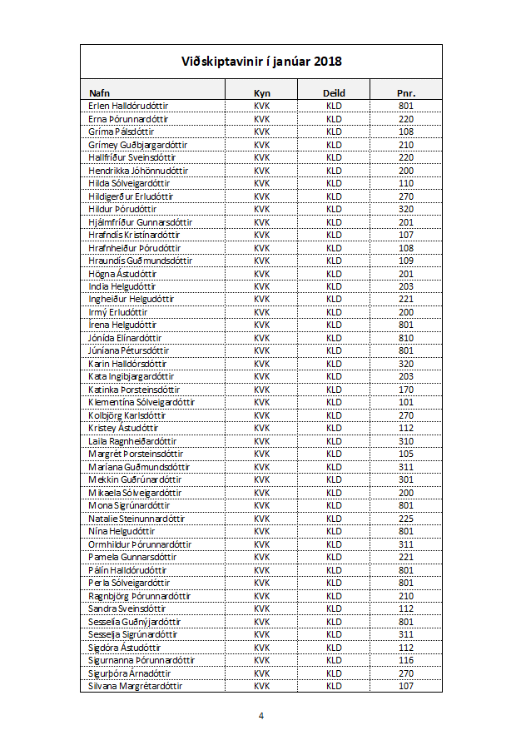
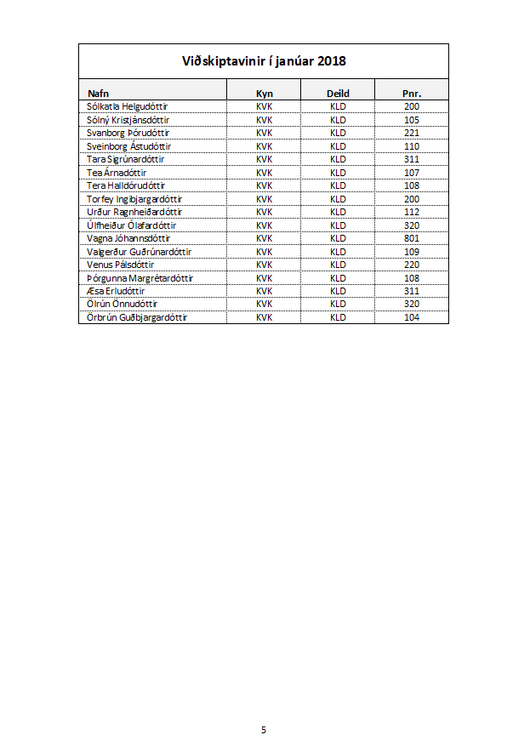
Verkefnið er á 5 síðum.
Hér sjást síða 1 og 5

012
Konur – KLD – Pnr. 300–400
Nafn | Kyn | Deild | Póstnúmer
Abel Pálsson | Kk | ABC | 801
Addý Steinunnardóttir | Kvk | ABC | 220
Breyttu Kk í Karl
Breyttu Kvk í Kona
Filter
Flokkaðu allar konur í deild KLD sem eru með póstnúmer milli 300 og 400
Amal Pálsdóttir | Kvk | KLD | 108
Anja Þórudóttir | Kvk | KLD | 801
Ann Elínardóttir | Kvk | ABC | 815
Annabella Jónsdóttir | Kvk | ABC | 200
Anný Karlsdóttir | Kvk | KLD | 201
Armenía Kristinsdóttir | Kvk | ABC | 320
Arnbjörg Helgadóttir | Kvk | KLD | 270
Arnmundur Karlsson | Kk | ABC | 108
Álfur Margrétarson | Kk | ABC | 270
Árlaug Steinunnardóttir | Kvk | KLD | 200
Ásbjörg Einarsdóttir | Kvk | KLD | 801
Ásborg Jónudóttir | Kvk | ABC | 105
Ásfríður Halldórudóttir | Kvk | ABC | 210
Ástbjörn Kristjánsson | Kk | ABC | 270
Ástgerður Pálsdóttir | Kvk | KLD | 270
Ástríkur Jóhannsson | Kk | ABC | 320
Ásvör Ragnheiðardóttir | Kvk | ABC | 320
Ásþór Bjarnason | Kk | ABC | 101
Benía Ingibjargardóttir | Kvk | KLD | 200
Berglind Helgudóttir | Kvk | KLD | 113
Berta Kristjánsdóttir | Kvk | KLD | 311
Bessí Jónudóttir | Kvk | KLD | 815
Bína Ingibjargardóttir | Kvk | KLD | 109
Bjarnlaug Huldudóttir | Kvk | KLD | 311
Bjarnrún Bjarnadóttir | Kvk | ABC | 113
Bjarnveig Steinunnardóttir | Kvk | KLD | 110
Blómey Stefánsdóttir | Kvk | ABC | 220
Bóel Björnsdóttir | Kvk | ABC | 311
Braghildur Huldudóttir | Kvk | KLD | 311
Breki Gíslason | Kk | ABC | 801
Dagmey Ólafardóttir | Kvk | ABC | 108
Dalrós Maríudóttir | Kvk | ABC | 107
Dalvin Guðjónsson | Kk | ABC | 815
Didda Gunnarsdóttir | Kvk | KLD | 200
Dimmblá Huldudóttir | Kvk | KLD | 801
Día Björnsdóttir | Kvk | ABC | 311
Díana Margrétardóttir | Kvk | ABC | 111
Dýrley Ástudóttir | Kvk | ABC | 225
Dýrunn Þórudóttir | Kvk | KLD | 320
Dæja Guðnýjardóttir | Kvk | KLD | 107
Ebba Ólafardóttir | Kvk | KLD | 801
Edith Jóhönnudóttir | Kvk | KLD | 116
Efemía Guðsjónsdóttir | Kvk | KLD | 107
Einfríður Liljudóttir | Kvk | KLD | 105
Eldey Halldórudóttir | Kvk | KLD | 210
Elena Jónsdóttir | Kvk | KLD | 320
Elína Steinunnardóttir | Kvk | KLD | 104
Elma Guðrúnardóttir | Kvk | ABC | 105
Emil Sólveigarson | Kk | ABC | 110
Erlen Halldórudóttir | Kvk | KLD | 801
Erlín Halldórsdóttir | Kvk | ABC | 101
Erna Þórunnardóttir | Kvk | KLD | 220
Erpur Gíslason | Kk | ABC | 320
Eva Ólafardóttir | Kvk | ABC | 101
Fáfnir Steinunnarson | Kk | ABC | 112
Folda Gunnarsdóttir | Kvk | ABC | 110
Friðmann Sigurðarson | Kk | ABC | 109
Fróðný Þórunnardóttir | Kvk | ABC | 210
Gabríela Ragnarsdóttir | Kvk | ABC | 210
Gissur Sveinsson | Kk | ABC | 320
Glódís Jóhannsdóttir | Kvk | ABC | 311
Glúmur Magnússon | Kk | ABC | 221
Gríma Pálsdóttir | Kvk | KLD | 108
Grímey Guðbjargardóttir | Kvk | KLD | 210
Grímnir Bjarnason | Kk | ABC | 270
Guðbjörg Guðbjargardóttir | Kvk | ABC | 108
Gunnfríður Sólveigardóttir | Kvk | ABC | 801
Gurrý Sigurðardóttir | Kvk | ABC | 801
Gutti Erluson | Kk | ABC | 201
Haddur Jónuson | Kk | ABC | 112
Hallfríður Sveinsdóttir | Kvk | KLD | 220
Hallur Maríuson | Kk | ABC | 110
Hálfdan Ástuson | Kk | ABC | 107
Heiður Erludóttir | Kvk | ABC | 170
Helena Jónsdóttir | Kvk | ABC | 311
Hendrikka Jóhönnudóttir | Kvk | KLD | 200
Hergils Ragnarsson | Kk | ABC | 109
Hilaríus Jóhannsson | Kk | ABC | 201
Hilda Sólveigardóttir | Kvk | KLD | 110
Hildigerður Erludóttir | Kvk | KLD | 270
Hildur Þórudóttir | Kvk | KLD | 320
Hjálmfríður Gunnarsdóttir | Kvk | KLD | 201
Hólmfastur Liljuson | Kk | ABC | 311
Hrafndís Kristínardóttir | Kvk | KLD | 107
Hrafnheiður Þórudóttir | Kvk | KLD | 108
Hraundís Guðmundsdóttir | Kvk | KLD | 109
Hreimur Þórunnarson | Kk | ABC | 220
Hrímnir Elínarson | Kk | ABC | 116
Högna Ástudóttir | Kvk | KLD | 201
India Helgudóttir | Kvk | KLD | 203
Ingheiður Helgudóttir | Kvk | KLD | 221
Ingigerður Guðbjargardóttir | Kvk | ABC | 300
Ingvi Guðmundsson | Kk | ABC | 116
Irena Guðbjargardóttir | Kvk | ABC | 270
Irmý Erludóttir | Kvk | KLD | 200
Írena Helgudóttir | Kvk | KLD | 801
Ísgerður Guðsjónsdóttir | Kvk | ABC | 203
Jafet Þórunnarson | Kk | ABC | 210
Játgeir Halldórsson | Kk | ABC | 105
Jóna Karlsdóttir | Kvk | ABC | 220
Jónída Elínardóttir | Kvk | KLD | 810
Jóvin Kristjánsson | Kk | ABC | 220
Júníana Pétursdóttir | Kvk | KLD | 801
Jörfi Einarsson | Kk | ABC | 110
Kaprasíus Hulduson | Kk | ABC | 801
Karin Halldórsdóttir | Kvk | KLD | 320
Karkur Jónsson | Kk | ABC | 109
Kata Ingibjargardóttir | Kvk | KLD | 203
Katinka Þorsteinsdóttir | Kvk | KLD | 170
Kirsten Þórudóttir | Kvk | ABC | 110
Klementína Sólveigardóttir | Kvk | KLD | 101
Kolbjörg Karlsdóttir | Kvk | KLD | 270
Kormlöð Huldudóttir | Kvk | ABC | 109
Kristey Ástudóttir | Kvk | KLD | 112
Kristfríður Ragnheiðardóttir | Kvk | ABC | 270
Kristíana Þorsteinsdóttir | Kvk | ABC | 200
Kristvaldur Stefánsson | Kk | ABC | 111
Laila Ragnheiðardóttir | Kvk | KLD | 310
Leví Bjarnason | Kk | ABC | 200
Lýtingur Hulduson | Kk | ABC | 801
Magdalena Einarsdóttir | Kvk | ABC | 111
Magndís Ingibjargardóttir | Kvk | ABC | 116
Malen Ragnarsdóttir | Kvk | ABC | 111
Margrét Þorsteinsdóttir | Kvk | KLD | 105
Maríana Guðmundsdóttir | Kvk | KLD | 311
Mekkin Guðrúnardóttir | Kvk | KLD | 301
Mikaela Sólveigardóttir | Kvk | KLD | 200
Mona Sigrúnardóttir | Kvk | KLD | 801
Monika Erludóttir | Kvk | ABC | 270
Natalie Steinunnardóttir | Kvk | KLD | 225
Nikolas Sigrúnarson | Kk | ABC | 170
Nína Helgudóttir | Kvk | KLD | 801
Ormhildur Þórunnardóttir | Kvk | KLD | 311
Pamela Gunnarsdóttir | Kvk | KLD | 221
Pálín Halldórudóttir | Kvk | KLD | 801
Perla Sólveigardóttir | Kvk | KLD | 801
Petrína Ragnheiðardóttir | Kvk | ABC | 104
Pétur Pétursson | Kk | ABC | 270
Ragnbjörg Þórunnardóttir | Kvk | KLD | 210
Randíður Þórudóttir | Kvk | ABC | 203
Ráðvarður Ólafsson | Kk | ABC | 109
Reinar Krinstinsson | Kk | ABC | 311
Rikka Sigrúnardóttir | Kvk | ABC | 200
Rósmary Kristínardóttir | Kvk | ABC | 220
Rósný Þórudóttir | Kvk | ABC | 801
Rögnvaldur Stefánsson | Kk | ABC | 221
Sandra Sveinsdóttir | Kvk | KLD | 112
Senía Sveinsdóttir | Kvk | ABC | 108
Sesselía Guðnýjardóttir | Kvk | KLD | 801
Sesselja Sigrúnardóttir | Kvk | KLD | 311
Sigdóra Ástudóttir | Kvk | KLD | 112
Sigfinnur Helguson | Kk | ABC | 300
Sigurást Guðsjónsdóttir | Kvk | ABC | 270
Sigurhildur Elínardóttir | Kvk | ABC | 210
Sigurnanna Þórunnardóttir | Kvk | KLD | 116
Sigurþóra Árnadóttir | Kvk | KLD | 270
Silva Kristjánsdóttir | Kvk | ABC | 300
Silvana Margrétardóttir | Kvk | KLD | 107
Sívar Maríuson | Kk | ABC | 225
Skíði Guðjónsson | Kk | ABC | 270
Skúlína Steinunnardóttir | Kvk | ABC | 801
Skæringur Sveinsson | Kk | ABC | 104
Snædís Guðmundsdóttir | Kvk | ABC | 101
Sólberg Erluson | Kk | ABC | 311
Sólkatla Helgudóttir | Kvk | KLD | 200
Sólný Kristjánsdóttir | Kvk | KLD | 105
Steingerður Kristínardóttir | Kvk | ABC | 210
Sunneva Margrétardóttir | Kvk | ABC | 300
Svanbjört Karlsdóttir | Kvk | ABC | 320
Svanborg Þórudóttir | Kvk | KLD | 221
Sveinbjörg Jóhannsdóttir | Kvk | ABC | 311
Sveinborg Ástudóttir | Kvk | KLD | 110
Sæmann Einarsson | Kk | ABC | 311
Tara Sigrúnardóttir | Kvk | KLD | 311
Tea Árnadóttir | Kvk | KLD | 107
Tera Halldórudóttir | Kvk | KLD | 108
Tíbrá Einarsdóttir | Kvk | ABC | 311
Torfey Ingibjargardóttir | Kvk | KLD | 200
Tóta Liljudóttir | Kvk | ABC | 301
Urður Ragnheiðardóttir | Kvk | KLD | 112
Úlfheiður Ólafardóttir | Kvk | KLD | 320
Vagna Jóhannsdóttir | Kvk | KLD | 801
Valgerður Guðrúnardóttir | Kvk | KLD | 109
Venus Pálsdóttir | Kvk | KLD | 220
Veróníka Ragnarsdóttir | Kvk | ABC | 270
Victor Óskarsson | Kk | ABC | 270
Viðar Pétursson | Kk | ABC | 110
Viggó Gunnarsson | Kk | ABC | 320
Víðar Hulduson | Kk | ABC | 301
Völundur Kristínarson | Kk | ABC | 210
Þjóðhildur Bjarnadóttir | Kvk | ABC | 310
Þorbergur Jóhönnuson | Kk | ABC | 801
Þorbrandur Elínarson | Kk | ABC | 200
Þorgnýr Ragnheiðarson | Kk | ABC | 210
Þór Steinunnarson | Kk | ABC | 109
Þórgunna Margrétardóttir | Kvk | KLD | 108
Æsa Erludóttir | Kvk | KLD | 311
Ölrún Önnudóttir | Kvk | KLD | 320
Örbrún Guðbjargardóttir | Kvk | KLD | 104

12
